对账
订单号 | 入住日期 | 离店日期 | 应收 |  |  |  | ，
18766353787 | 2022-08-22 | 2022-08-29 | 2898 | 3198.00 | 2656759 | -300 | ，2656759 | 直采 | 客人已经支付了，补款单号是18777866224，烦请尽快回复名字是否修改好，客人比着急，谢谢 Best Regards Jiaqi Liu Hotel Support Team www.trip.com TEL: +44-20-3929-3737
18777866224 | 2022-08-22 | 2022-08-29 | 300 | #N/A | 2656759 | #N/A | ，2656759 | #N/A | 客人已经支付了，补款单号是18777866224，烦请尽快回复名字是否修改好，客人比着急，谢谢 Best Regards Jiaqi Liu Hotel Support Team www.trip.com TEL: +44-20-3929-3737
18871818371 | 2022-08-27 | 2022-08-29 | 550.91 | 553.20 | 2667702 | -2.29 | ，2667702 | 直采 | 本期扣款2.29元

 |  |  | 110908.81

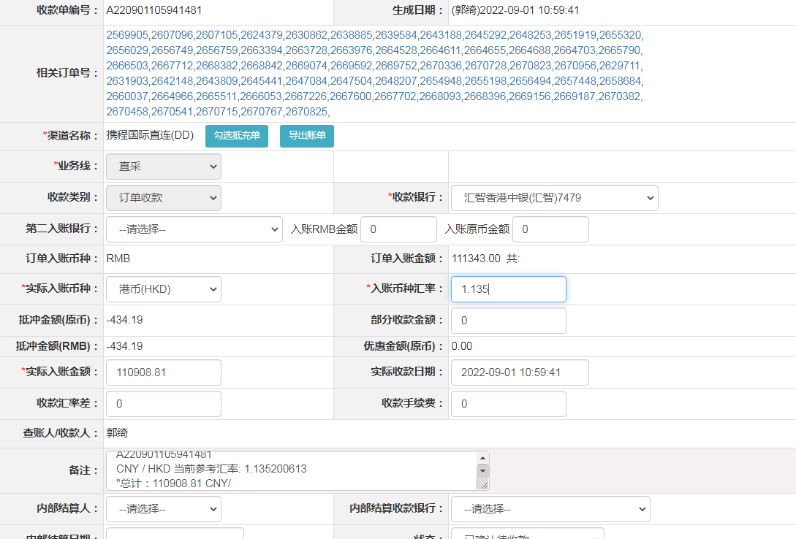

A220901105941481
CNY / HKD 当前参考汇率: 1.135200613
总计：110908.81 CNY/ 125903.75 HKD

